交握
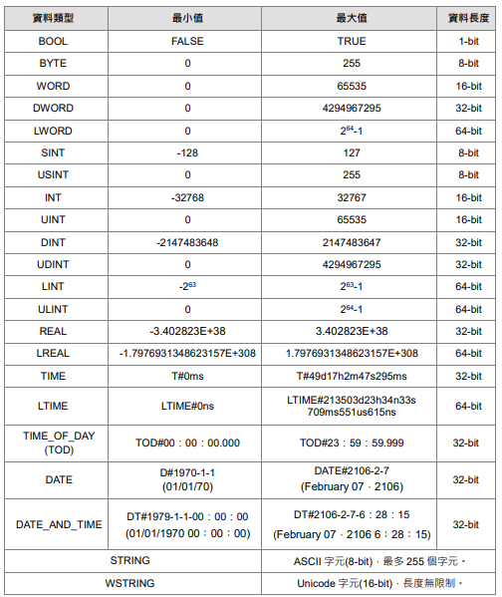
OPCUA TAG
TAG名稱 | 資料類型 | 功能說明 | 功能碼
From IPC to PLC
Ipc_Ready | BOOL | IPC提供準備訊號
Ipc_FuncCode | USINT | IPC提供FuncCode
Ipc_Handshake | BOOL | IPC提供PLC交握通道開啟訊號
Ipc_Alarm_RST | BOOL | 設備錯誤清除
Ipc_Cell_Area | USINT | IPC提供PLC設定儲位區 | 4，5，6
Ipc_Cell_Layer | USINT | IPC提供PLC設定儲位層 | 4，5，6
Ipc_Tmag_Layer | USINT | 設定刀塔第幾層 0~3 若設0則三層全巡 | 2
Ipc_Tool_Num | USINT | 設定第幾刀 | 7，8
Ipc_EDM_Num | USINT | 設定EDM編號 | 5，6
Ipc_Tchange_Done | BOOL | 手動上下刀完成訊號 | 3

PLC to IPC only Read
Plc_Device_Mode | USINT | 0:idle 1:Ready 2:space 3:Run 4:Alarm
Plc_Device_Status | USINT | 1:Auto 2:Manual 3:maintenance 4:Alarm
Plc_ErrorContent | ARRAY[0..1, 0..19] OF WSTRING(64) | 故障內容(二維陣列 0:控制系警報 1:軸系警報)
Plc_Serial_number | UINT | 交握流水號
Plc_Handshake | BOOL | PLC提供IPC交握通道開啟訊號
Plc_StorageCell | ARRAY[1..5, 1..3] OF BOOL | 儲位在籍檢知(二維陣列共5區3層) 1-1 夾治具1 , 1-2 儲位1 , 1-3 儲位2 2-1 夾治具2 , 2-2 儲位3 , 2-3 儲位4 3-1 Nul , 3-2 儲位5 3-3 儲位6 4-1 儲位7 , 4-2 儲位8 , 4-3儲位9 5-1 儲位10 , 5-2儲位11 , 5-3 儲位12
Plc_RFID_Rdata | ARRAY [0..89] OF STRING(30) | RFID巡刀資料 0~29第一層 30~59第二層 60~89第三層 | 2，3

